关系图
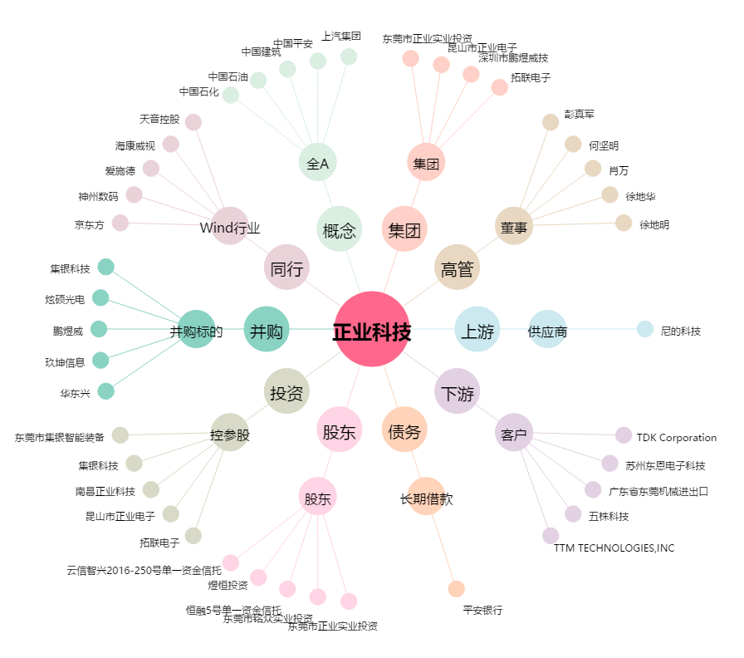
正业科技[300410.SZ] - 关系概览图

